네이버웹툰2
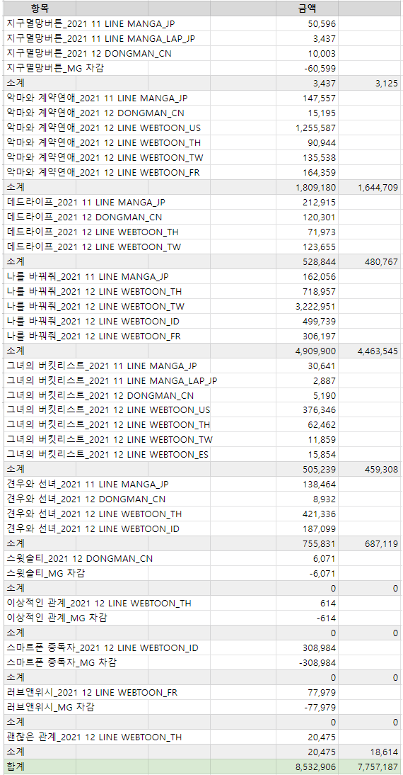
사이트명 | 작품명 | 소비자매출액 | 유통사수수료 | 케이티매출액 | 케이티수익 | 만화가족 수익 | 비고
네이버웹툰 | 글로벌 | 7,757,187 | - | 7,757,187 | 1,551,437 | 6,205,750 | 12월 글로벌
네이버웹툰 | 창작지원금_견우와선녀 | 91,249 | - | 91,249 | 18,250 | 72,999 | 12월 창작
네이버웹툰 | 창작지원금_나를바꿔줘 | 111,961 | - | 111,961 | 22,392 | 89,569 | 12월 창작
네이버웹툰 | 데드라이프_앱 | 39,512,363 | 17,935,477 | 21,576,886 | 4,315,377 | 17,261,509 | 1월
네이버웹툰 | 데드라이프_웹 | 314,020 | 137,089 | 176,931 | 35,386 | 141,545 | 1월
네이버웹툰 | 그녀의 버킷리스트_앱 | 624,934 | 303,850 | 321,084 | 64,217 | 256,867 | 1월
네이버웹툰 | 그녀의 버킷리스트_웹 | 10,200 | 4,636 | 5,564 | 1,113 | 4,451 | 1월
네이버웹툰 | 나를바꿔줘_앱 | 61,897,004 | 31,259,516 | 30,637,488 | 6,127,498 | 24,509,990 | 1월
네이버웹툰 | 나를바꿔줘_웹 | 309,080 | 152,410 | 156,670 | 31,334 | 125,336 | 1월
네이버웹툰 | 악마와계약연애_앱 | 4,066,495 | 2,048,753 | 2,017,742 | 403,548 | 1,614,194 | 1월
네이버웹툰 | 악마와계약연애_웹 | 117,380 | 58,532 | 58,848 | 11,770 | 47,078 | 1월
네이버웹툰 | 반투명인간_앱 | 31,640 | 16,349 | 15,291 | 3,058 | 12,233 | 1월
네이버웹툰 | 반투명인간_웹 | 3,200 | 1,571 | 1,629 | 326 | 1,303 | 1월
네이버웹툰 | 황금의핸드메이커_앱 | 63,200 | 31,407 | 31,793 | 6,359 | 25,434 | 1월
네이버웹툰 | 황금의핸드메이커_웹 | 400 | 196 | 204 | 41 | 163 | 1월
네이버웹툰 | 만화가족구작_앱 | 707,060 | 278,144 | 428,916 | 85,783 | 343,133 | 1월
네이버웹툰 | 만화가족구작_웹 | 13,020 | 4,758 | 8,262 | 1,652 | 6,610 | 1월
합계 |  | 115,630,393 | 52,232,688 | 63,397,705 | 12,679,541 | 50,718,164
 |  |  |  |  | 12,679,541 | 50,718,164

